Ausführung, Hinweise
Ersatzteilset für Systemgliederdorn
 |  | Für die Dorngrößen 4-12 (Rohr-Ø 15,8-117,0mm) bieten wir fertig konfektionierte Ersatzteilsets an. Sie sind speziell für unsere Systemgliederdorne entwickelt und voll kompatibel. Ausführung, Werkstoffe und eingesetzte Verbindungsglieder entsprechen nachfolgender Beschreibung.

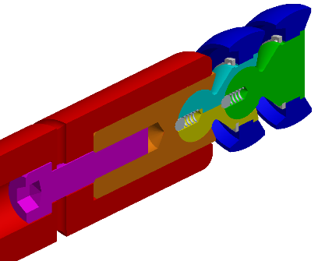
Standard-System-Gliederdorn G1 | Ausführung | einbaufertig montiert; Innenschmierung; metrisches System; Abweichung Dornstangen-Aufnahmegewinde vom Standard ohne Aufpreis! Einsatz bis Biegeverhältnis 1:1, auf Kollision geprüft; spezialpolierte Oberflächen; Dorngrößen 4-12 (Rohr-Ø 15,8-117,0mm)
 | Werkstoffe | ALBROMET 300 HSC sprühkompaktiert (ähnlich Pulvermetallurgie) hergestellte Aluminiumbronze mit bester Gleiteigenschaft u. Verschleißbeständigkeit; Lieferzeit: ca. 2 Wochen
 |  | Werkzeugstahl gehärtet sehr hohe Härte, bei guten Zähigkeitswerten; Lieferzeit: ca. 4 Wochen
 |  | Werkzeugstahl gehärtet, beschichtet sehr hohe Härte, bei guten Zähigkeitswerten, bestes Verschleißverhalten; Lieferzeit: ca. 4 Wochen

Verbindungsglieder | Ausführung | Dornschacht-, Zwischen-, Endverbindung incl. Zubehör; metrisches System; Spezial-Werkzeustahl mit hoher Festigkeit u. bester Bruchdehnung; Lieferzeit: aus Vorrat; Zwischenverbindung Größe 4 u. 5 geschlitzt
 | Werkstoffe

Die Dornauslegung basiert auf Erfahrungswerten und ist eine unverbindliche Empfehlung der Fa. ALBROMET. Sie gilt nicht für Biegungen Bogen in Bogen (bitte gesondert anfragen)!

